Worksheet
 | Alklima B.V.
 | Van Hennaertweg 29
 | 2952 CA Alblasserdam
 | NEDERLAND
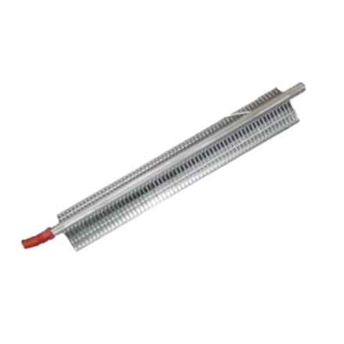
Code | S-MEXT-A431-F3
Product | Elektrisch verwarmingselement 9,0 kW (F3)

Overige gegevens
Naam |  | Waarde | Eenheid
Type toebehoren/onderdelen |  | Overig
Toebehoren |  | Nee
Onderdeel |  | Ja

